1 組織方針・体制
テンプレート |  | サンプル

１ Step1 |  | １ Step1

◆業務継続計画（ＢＣＰ）策定の目的と基本方針 |  | ◆業務継続計画（ＢＣＰ）策定の目的と基本方針
目的 |  | 目的
 |  | 例)当院は、開設以来、地域包括ケアシステム構築・地域共生社会の実現において重要な役割を担ってきたが、今後も地域の期待に応え続けていくとともに、患者のいのちや暮らしを守るという社会的責務を果たしたいと考えている。有事においても、当院の入院・外来診療および訪問診療を継続できるように、また万が一、 中断せざるをえない状況になった場合でも、平時からの近隣の診療所との連携により、医療 提供を 継続し、早期復旧を目指すためのBCPをここに策定する。さらには、地域包括ケアシステム、地域共生社会構築の文脈の中で、周辺の医療介護福祉 機関や行政との連携をベースとする地域BCP」へと繋げ、地域全体でPreventable Disaster Death（PDD：防ぎ得た災害関連死）の阻止に努める。
基本方針 |  | 基本方針
 |  | 昨今、災害が頻繁に発生している。地震・台風・洪水や人為災害からの被害を最小限に抑え、当院にとって重要な業務を継続させ、患者や地域住民の期待に応えて診療提供 体制を存続することは重要なことである。そのためには普段から十分な“備え”をし、どのような災害が発生しても迅速に適切な対応がとれることを目指す。 １) 人命と安全を最優先にする ２) 患者(特にかかりつけ患者に)遅滞なく医療提供を行う ３) 地域住民の助けとなる

◆業務継続計画（BCP）の策定・管理体制 |  | ◆業務継続計画（BCP）の策定・管理体制
(災害時)組織責任者 |  | (災害時)組織責任者 | (例)院長 〇〇 〇〇〇
BCPタスクフォースリーダー |  | BCPタスクフォースリーダー | (例)救急科主任部長 〇〇 〇〇〇
BCPタスクフォースサブリーダー |  | BCPタスクフォースサブリーダー | (例)事務長 〇〇 〇〇〇
BCP発動者 |  | BCP発動者 | (例)院長 〇〇 〇〇〇 (院長不在の場合：BCPタスクフォースリーダーが代行)

BCP運営委員会（BCPタスクフォース） |  | BCP運営委員会（BCPタスクフォース）
〇〇 〇〇 〇〇〇 | 〇〇 〇〇 〇〇〇 | 〇〇 〇〇 〇〇〇 | 〇〇 〇〇 〇〇〇

◆BCPに関するそれぞれの役割 |  | ◆BCPに関するそれぞれの役割
院長
トップマネジャー
方針の決定・判断
院長
トップマネジャー
方針の決定・判断

・ 事業継続の目的、プログラムの構造、手順等の開発
・ リスク評価や事業影響分析（BIA）及び事業継続戦略等のコアとなる要素の開発
・ BCP策定/BCMの進捗管理（BCPの作成改訂、管理）
・ 職員の教育、啓発、訓練、テスト等に関する進捗管理
・ 対外的な対応（DMAT関連（外部支援）、関連会議、対外的な訓練）
・ ロジスティックス（物品、医薬品、燃料、通信等の確保）に関すること
・ 連絡体制の整備等に関すること(EMIS、防災無線、衛星通信、院内（施設内）無線等)
（改変可）
・ 事業継続の目的、プログラムの構造、手順等の開発
・ リスク評価や事業影響分析（BIA）及び事業継続戦略等のコアとなる要素の開発
・ BCP策定/BCMの進捗管理（BCPの作成改訂、管理）
・ 職員の教育、啓発、訓練、テスト等に関する進捗管理
・ 対外的な対応（DMAT関連（外部支援）、関連会議、対外的な訓練）
・ ロジスティックス（物品、医薬品、燃料、通信等の確保）に関すること
・ 連絡体制の整備等に関すること(EMIS、防災無線、衛星通信、院内（施設内）無線等)
（改変可）

BCP運営委員会
（タスクフォース）
BCP運営委員会
（タスクフォース）

部署長
(セクションマネジャー）
・ 各部署のリスク評価や事業影響分析（BIA）のファシリテート
・ 職員の教育、啓発、訓練、テストの遂行
（改変可）
部署長
(セクションマネジャー）
・ 各部署のリスク評価や事業影響分析（BIA）のファシリテート
・ 職員の教育、啓発、訓練、テストの遂行
（改変可）

現場
（フロントランナー）
・ アクションプランの作成
（改変可）
現場
（フロントランナー）
・ アクションプランの作成
（改変可）

◇コングロマリット経営の場合 |  | ◇コングロマリット経営の場合
法人理事長
方針の決定・判断
法人理事長
方針の決定・判断

・ 事業継続の目的、プログラムの構造、手順等の開発
・ リスク評価や事業影響分析（BIA）及び事業継続戦略等のコアとなる要素の開発
・ BCP策定/BCMの進捗管理（BCPの作成改訂、管理）
・ 職員の教育、啓発、訓練、テスト等に関する進捗管理
・ 対外的な対応（DMAT関連（外部支援）、関連会議、対外的な訓練）
・ ロジスティックス（物品、医薬品、燃料、通信等の確保）に関すること
・ 連絡体制の整備等に関すること(EMIS、防災無線、衛星通信、院内（施設内）無線等)
（改変可）
・ 事業継続の目的、プログラムの構造、手順等の開発
・ リスク評価や事業影響分析（BIA）及び事業継続戦略等のコアとなる要素の開発
・ BCP策定/BCMの進捗管理（BCPの作成改訂、管理）
・ 職員の教育、啓発、訓練、テスト等に関する進捗管理
・ 対外的な対応（DMAT関連（外部支援）、関連会議、対外的な訓練）
・ ロジスティックス（物品、医薬品、燃料、通信等の確保）に関すること
・ 連絡体制の整備等に関すること(EMIS、防災無線、衛星通信、院内（施設内）無線等)
（改変可）

BCP運営委員会
（タスクフォース）
BCP運営委員会
（タスクフォース）

各機関・施設長
・ 各機関・施設のリスク評価や事業影響分析（BIA）のファシリテート
・ 職員の教育、啓発、訓練、テストの遂行
（改変可）
・ 各機関・施設のリスク評価や事業影響分析（BIA）のファシリテート
・ 職員の教育、啓発、訓練、テストの遂行
（改変可）
各機関・施設長

現場
（フロントランナー）
・ アクションプランの作成
（改変可）
・ アクションプランの作成
（改変可）
現場
（フロントランナー）

2 リスクの頻度と影響
リスクの頻度と影響

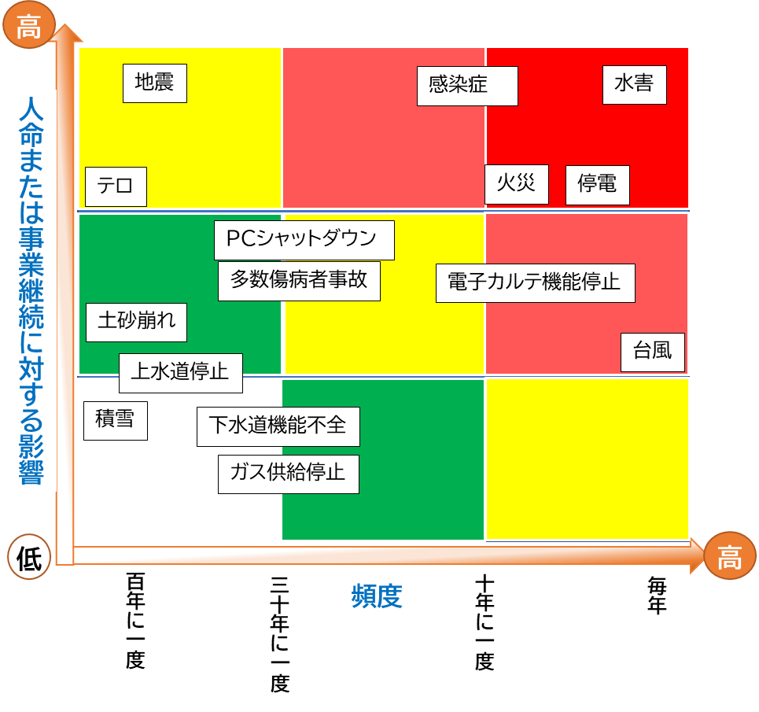
Sample

地震
火災

水害
停電

台風
上水道停止

積雪
下水道機能不全

土砂崩れ
ガス供給停止

PCシャットダウン
多数傷病者事故

電子カルテ機能停止
テロ

感染症

3 アクションカード;訪問診療・看護部門(地震・津波)
テンプレート |  |  | サンプル

地震・（津波）
地震・（津波）
発災直後 アクションカード |  |  | 発災直後 アクションカード
管理者・主任の指示があるまで、あなたがリーダーです まずは落ち着いて、自身の安全確保を行いましょう |  |  | 管理者・主任の指示があるまで、あなたがリーダーです まずは落ち着いて、自身の安全確保を行いましょう

◆◆◆デフォルトルール◆◆◆ 自らの安全確保が最優先 アクションカードに沿って対応後はステーション（または代替拠点）に帰所 |  |  | ◆◆◆デフォルトルール◆◆◆ 自らの安全確保が最優先 アクションカードに沿って対応後はステーション（または代替拠点）に帰所

災害モード「ON」：緊急地震速報の発報、⼤きな地震を感じた場合に発動 |  |  | 災害モード「ON」：緊急地震速報の発報、⼤きな地震を感じた場合に発動
訪問先 | 移動中 | 事務所 | 訪問先 | 移動中 | 事務所
 |  |  | □ 自身の安全確保 | □ 自身の安全確保 | □ 自身の安全確保
 |  |  | □ 利用者および同居家族の安全確保 | □ 車を安全な場所に停車 （津波の可能性あり➡高台に避難） | □ 避難出口の確保
 |  |  | □ 避難出口の確保 | □ スマホは「省電力モード」にして、バッテリー消費の軽減 | □ 津波被害の可能性があるときは、揺れが落ち着いたら直ちに上階、高台に避難
 |  |  | □ 電気を必要とする医療機器の バッテリーへの切り替えの確認 | ➡通信が繋がる場合 | □ 所長または代行者による本震・余震に備えて、代替拠点を開設するか（避難）の判断
 |  |  | □ 津波被害の可能性があるときは、揺れが落ち着いたら直ちに上階、高台に避難 | □ 自己の状況の報告 | ➡避難しない場合、二次災害の予防
 |  |  | □ 本震・余震に備え、利用者には避難所への移動、もしくは自宅避難を指示 | □ 次のアクションの指示に従う | □ ガスの火を止める
 |  |  | □ 在宅避難の場合、二次災害の予防 | ➡通信が繋がらない場合 | □揺れがおさまったら、必ず「器具栓」・「ガス栓」・「メータガス栓」を閉める
 |  |  | □ ガスの火を止める | □ 事務所または代替拠点へ移動 | □ 電気のブレーカーを落とす
 |  |  | □揺れがおさまったら、必ず「器具栓」・「ガス栓」・「メータガス栓」を閉める | ➡道路の状況等で、事務所までに移動が難しい場合、避難所等、安全な場所に一時避難 | □ 懐中電灯などの明かりを確保
 |  |  | □ 電気のブレーカーを落とす | ➡事務所への帰路にあるガソリンスタンドで給油可能であれば、給油しておく | □ 電気のコンセントを抜く
 |  |  | □ 懐中電灯などの明かりを確保 |  | ➡代替拠点の開設（避難）の場合
 |  |  | □ 電気のコンセントを抜く |  | □ スタッフへの周知
 |  |  | □ 夏であれば熱中症、冬であれば 低体温症予防のための環境整備 |  | □ 行政や関係機関への周知
 |  |  | □ 電動ベッド・エアマットの調整 |  | □ スマホは「省電力モード」にして、バッテリー消費の軽減
 |  |  | □ スマホは「省電力モード」にして、バッテリー消費の軽減 |  | □ 行政や各種メディアからの情報の集約
 |  |  | ➡通信が繋がる場合 |  | □ 訪問スタッフの安否および状況の把握
 |  |  | □ 自己の状況の報告 |  | □ 所長または代行者による対応レベルの判断
 |  |  | □ 次のアクションの指示に従う |  | □ スタッフの状況や被害のレベル等を鑑みつつ、地震対応マニュアルに沿って、スタッフに情報提供および対応指示
 |  |  | ➡通信が繋がらない場合
 |  |  | □ 二次災害への予防策を講じた上で、事務所または代替拠点へ移動
 |  |  | ➡道路の状況等で、事務所までに移動が難しい場合、避難所等、安全な場所に一時避難
 |  |  | ➡事務所への帰路にあるガソリンスタンドで給油可能であれば、給油しておく

3 アクションカード;訪問診療・看護部門(火災)
テンプレート |  |  | サンプル

火災
火災
発災直後 アクションカード |  |  | 発災直後 アクションカード
管理者・主任の指示があるまで、あなたがリーダーです まずは落ち着いて、自身の安全確保を行いましょう |  |  | 管理者・主任の指示があるまで、あなたがリーダーです まずは落ち着いて、自身の安全確保を行いましょう

◆◆◆デフォルトルール◆◆◆ 自らの安全確保が最優先 |  |  | ◆◆◆デフォルトルール◆◆◆ 自らの安全確保が最優先
出火に居合わせたら、「通報」「初期消火」「避難」の順に行動する |  |  | 出火に居合わせたら、「通報」「初期消火」「避難」の順に行動する
通報 | 初期消火 | 避難 | 通報 | 初期消火 | 避難
 |  |  | □自身の安全確保 | □火が横に広がっているうちなら消火は可能 | □ 避難するときは、燃えている部屋の窓やドアを閉めて空気を遮断
 |  |  | □「火事だ！」と大声で叫び、隣近所に知らせる | □もし炎が天井に燃え移ったら、初期消火を中断し、すぐに避難 | □同居の家族、近隣のサポートを得ながら利用者の避難支援をする
 |  |  | □声が出ない場合は、音の出る物を叩くなどして異変を知らせる |  | □消防隊（プロ）に救出を依頼するために、自分が先に外に出ることも重要
 |  |  | □近くの人に通報を頼む （小さな火でも119番に通報する） |  | □利用者の服装などにこだわらず、できるだけ早く避難する
 |  |  |  |  | □煙の中を逃げるときは、できるだけ姿勢を低くする
 |  |  |  |  | ▢いったん外に避難したら、再び中には戻らない
 |  |  |  |  | ▢逃げ遅れた人がいたら、消防隊にすぐ知らせる

□出入り口を背後にして、避難路を確保する
□姿勢を低くし、煙を吸い込まないようにする
□炎ではなく、火元を掃くように左右にふる
□ホースが強く振られるので、ノズルをしっかり握る
□消火器の薬剤は全て出し切る
□粉末消火剤の場合、必ず消火を確認する
◆◆◆消火器の使い方◆◆◆ |  |  | ◆◆◆消火器の使い方◆◆◆
 |  |  | ▢安全ピンを上に強く引き抜く ▢ホースのノズルを持ち、火元に向ける ▢レバーを強く握って噴射する

◆◆◆火元別の消火方法◆◆◆ |  |  | ◆◆◆火元別の消火方法◆◆◆
◆ コンロ |  |  | ◆ コンロ | □ 油なべの場合、水をかけのは厳禁。 □ 粉末消火器 ➡なべの全面を覆うように噴射 □ 強化液消火器 ➡なべのふちに向け噴射 □ 消火器がない場合 ➡ぬらしたシーツやバスタオルを手前からかぶせ、空気を遮断
◆ ストーブ |  |  | ◆ ストーブ | □ 消火器は直接火元に向けて噴射する □ 石油ストーブの場合➡粉末消火器を使う □ 消火器がない場合 ➡水にぬらした毛布などを手前からすべらせるようにかぶせ、空気を遮断
◆ 電気器具 |  |  | ◆ 電気器具 | □ コンセントかブレーカーを切り、粉末消火器で消火 □ 泡消火器は、感電のおそれがあるので使用しない □ いきなり水をかけると感電のおそれがある
◆ カーテン・ふすま・障子 |  |  | ◆ カーテン・ふすま・障子 | □ カーテンなどは上に燃え広がる前の対処が重要 □ 火がついたら、引きちぎってから消火 □ ふすまや障子などはけり倒し、足で踏んで消した後、水をしっかりかけて消火

◆◆◆一酸化炭素中毒を予防◆◆◆ |  |  | ◆◆◆一酸化炭素中毒を予防◆◆◆
 |  |  | □ ぬらしたタオルやハンカチなどで、口と鼻をおおう □ できるだけ姿勢を低くする □ 短い距離なら、息をとめて一気に走り抜ける □ 視界が悪いときは、壁づたいに避難する

【ｻﾝﾌﾟﾙ】通常業務の洗い出し→BCPサマリー
サンプル |  |  |  | Business Continuity Plan
 |  |  |  | ステージレベル | ステージ1 | ステージ2 | ステージ3 | ステージ4
 |  |  |  | ステージング変更 に至る資源の状況（目安） | ・スタッフの出務/診療エリア ライフライン/通信・電カル/移動手段 にほぼ影響なし | ・優先・縮小業務を継続できるスタッフが出務している または院内他所からの応援で対応できる ・優先・縮小業務継続が可能な診療エリアが確保されている ・停電/燃料の備蓄あり。自家発電稼働下で、 優先・縮小業務の継続が可能な状態 ・断水/受水槽から供給下で、優先・縮小業務継続が可能な状態 ・通信・電カルは優先・縮小業務の継続可能な状態 ・移動手段は、支障があるが、優先・縮小業務の継続可能な状態 | ・外部からの診療支援で優先業務を継続できる ・優先業務継続が可能な診療エリア、または代替エリアが 確保できる ・停電/継続的な燃料の供給が必要。自家発電稼働下で、 優先業務の継続が可能な状態 ・断水/継続的な給水および受水槽から供給下で、 優先業務の継続が可能な状態 ・通信・電カルは優先業務の継続可能な状態 ・移動手段は、支障があるが、優先業務の継続可能な状態 | ・診療業務の継続が困難なスタッフ数 ・診療エリアの制限があり、業務継続が困難な状態 ・停電/自家発電機能喪失 ・断水/外部から供給不可 ・通信・電カルは長期間の使用不可、復旧の見込みなし ・移動手段は全面的に支障がある
BCP発動
BCP発動
BCP発動
通常業務の洗い出し |  |  |  | 対応判断 | 危機体制を敷き対応・BCP発動検討 | 自機関のリソースで対応 | 外部からの支援で優先業務を継続 | 全病院避難を検討 自機関からの訪問診療の中止
業務項目 | 優先業務 | 縮小業務 | 一時休止業務 | 戦略 | 災害対応マニュアルで対応 | 【院内診療】 ・優先・縮小業務の継続に注力しつつ、必要に応じて診療エリアを制限し、医療資源を集約化する 【訪問診療】 ・優先・縮小業務を遂行しつつ、早期の業務復旧を目指す 上記いずれも、必要に応じて縮小業務を適宜中断する | 【院内診療】 ・外部連携を活用して、優先業務に集中 【訪問診療】 ・外部連携を活用して、優先業務継続の検討 ・他事業所への代行訪問依頼 | ・入院患者および職員は安全に避難する ことを検討する ・外来及び訪問診療の中止 ・他機関に患者への医療提供を依頼 ・診療所の継続・継承に関する判断
入院診療業務 |  |  |  | 入院診療業務 | 入院診療業務 | 入院診療業務 | 入院診療業務 | 入院診療業務
①入院患者管理 | ✔ |  |  | ①入院患者管理 | ○ | ○ | ○
②新規患者の受け入れ |  |  | ✔ | ②新規患者の受け入れ | ○
③入院患者の診察・看護 | ✔ |  |  | ③入院患者の診察・看護 | ○ | ○ | ○
④退院・転院業務 | ✔ |  |  | ④退院・転院業務 | ○ | ○ | ○
⑤検査（採血・レントゲン・心電図・エコー・CT） |  | ✔ |  | ⑤検査（採血・レントゲン・心電図・エコー・CT） | ○ | ○
⑥処置（点滴・注射など） |  | ✔ |  | ⑥処置（点滴・注射など） | ○ | ○
⑦リハビリテーション（短期） |  |  | ✔ | ⑦リハビリテーション（短期） | ○
⑧処方 | ✔ |  |  | ⑧処方 | ○ | ○ | ○
⑨入院患者のカンファレンス |  |  | ✔ | ⑨入院患者のカンファレンス | ○
⑩給食の提供 | ✔ |  |  | ⑩給食の提供 | ○ | ○ | ○

外来診療業務 |  |  |  | 外来診療業務 | 外来診療業務 | 外来診療業務 | 外来診療業務 | 外来診療業務
①救急患者対応（時間外診療） |  | ✔ |  | ①救急患者対応（時間外診療） | ○ | ○
②平時の外来診療業務 |  | ✔ |  | ②平時の外来診療業務 | ○ | ○
③処方 | ✔ |  |  | ③処方 | ○ | ○ | ○
④検査（採血・レントゲン・心電図・エコー） |  | ✔ |  | ④検査（採血・レントゲン・心電図・エコー） | ○ | ○
⑤処置（点滴・注射） |  | ✔ |  | ⑤処置（点滴・注射） | ○ | ○

訪問診療業務 |  |  |  | 訪問診療業務 | 訪問診療業務 | 訪問診療業務 | 訪問診療業務 | 訪問診療業務
①緊急訪問・往診 | ✔ |  |  | ①緊急訪問・往診 | ○ | ○ | ○
②定期訪問・処方・検査 |  | ✔ |  | ②定期訪問・処方・検査 | ○ | ○

その他診療業務 |  |  |  | その他診療業務 | その他診療業務 | その他診療業務 | その他診療業務 | その他診療業務
①透析治療 |  | ✔ |  | ①透析治療 | ○ | ○
②健診 |  |  | ✔ | ②健診 | ○
③産業医業務 |  |  | ✔ | ③産業医業務 | ○

その他業務 |  |  |  | その他業務 | その他業務 | その他業務 | その他業務 | その他業務
情報共有・教育・研修 |  |  |  | 情報共有・教育・研修 | 情報共有・教育・研修 | 情報共有・教育・研修 | 情報共有・教育・研修 | 情報共有・教育・研修
①定例ミーティング |  |  | ✔ | ①定例ミーティング | ○
②各種会議 |  |  | ✔ | ②各種会議 | ○
③制度上必要研修 |  |  | ✔ | ③制度上必要研修 | ○

医薬品管理 |  |  |  | 医薬品管理 | 医薬品管理 | 医薬品管理 | 医薬品管理 | 医薬品管理
①薬剤の調剤と管理 | ✔ |  |  | ①薬剤の調剤と管理 | ○ | ○ | ○
②在庫と供給管理 |  | ✔ |  | ②在庫と供給管理 | ○ | ○
③医療者及び患者への薬物情報提供 |  |  | ✔ | ③医療者及び患者への薬物情報提供 | ○

医療資機材の調達と管理 |  |  |  | 医療資機材の調達と管理 | 医療資機材の調達と管理 | 医療資機材の調達と管理 | 医療資機材の調達と管理 | 医療資機材の調達と管理
①医療資機材の調達 |  | ✔ |  | ①医療資機材の調達 | ○ | ○
②在庫管理 |  | ✔ |  | ②在庫管理 | ○ | ○
③定期点検と保守 |  |  | ✔ | ③定期点検と保守 | ○

施設・設備管理 |  |  |  | 施設・設備管理 | 施設・設備管理 | 施設・設備管理 | 施設・設備管理 | 施設・設備管理
①病棟や外来の維持・保守管理 | ✔ |  |  | ①病棟や外来の維持・保守管理 | ○ | ○ | ○
②機器や設備の点検 |  | ✔ |  | ②機器や設備の点検 | ○ | ○
③エネルギー管理（電気、水、ガス） | ✔ |  |  | ③エネルギー管理（電気、水、ガス） | ○ | ○ | ○
④セキュリティー管理 | ✔ |  |  | ④セキュリティー管理 | ○ | ○ | ○
⑤医療廃棄物管理 |  | ✔ |  | ⑤医療廃棄物管理 | ○ | ○

連携関連業務 |  |  |  | 連携関連業務 | 連携関連業務 | 連携関連業務 | 連携関連業務 | 連携関連業務
①他機関との連携・調整（FAX・電話・メールなど） |  | ✔ |  | ①他機関との連携・調整（FAX・電話・メールなど） | ○ | ○
②介護事業所との連携 |  | ✔ |  | ②介護事業所との連携 | ○ | ○
③退院カンファレンスなど多職種カンファレンス |  |  | ✔ | ③退院カンファレンスなど多職種カンファレンス | ○
④地域連携会議、地域リハ会議 |  |  | ✔ | ④地域連携会議、地域リハ会議 | ○
⑤グループ施設との連携 |  | ✔ |  | ⑤グループ施設との連携 | ○ | ○
⑥法人本部との連携 |  | ✔ |  | ⑥法人本部との連携 | ○ | ○
⑦介護保険、障害認定区分申請代行 |  |  | ✔ | ⑦介護保険、障害認定区分申請代行 | ○

患者記録管理 |  |  |  | 患者記録管理 | 患者記録管理 | 患者記録管理 | 患者記録管理 | 患者記録管理
①電子カルテの運用 | ✔ |  |  | ①電子カルテの運用 | ○ | ○ | ○
②データのバックアップ | ✔ |  |  | ②データのバックアップ | ○ | ○ | ○
③レセプト業務 |  | ✔ |  | ③レセプト業務 | ○ | ○
④文書の管理と保管 |  |  | ✔ | ④文書の管理と保管 | ○
⑤DPC業務 |  | ✔ |  | ⑤DPC業務 | ○ | ○

マネジメント関連 |  |  |  | マネジメント関連 | マネジメント関連 | マネジメント関連 | マネジメント関連 | マネジメント関連
①金銭管理（入金・支払い・給与支払い等） | ✔ |  |  | ①金銭管理（入金・支払い・給与支払い等） | ○ | ○ | ○
②予算の管理と調整 |  |  | ✔ | ②予算の管理と調整 | ○
③スタッフメンタルフォロー | ✔ |  |  | ③スタッフメンタルフォロー | ○ | ○ | ○
④労務管理（出退勤、休暇、超勤、勤務表など） |  | ✔ |  | ④労務管理（出退勤、休暇、超勤、勤務表など） | ○ | ○
⑤委託業務 |  | ✔ |  | ⑤委託業務 | ○ | ○

